ReadMe
◆◆◆ガンチャーとん(WBS割付け機能付きスケジューラ) マニュアル◆◆◆

 | ---ソフトの概要---

 |  | 大量のタスクを自動でスケジューリングできるエクセルVBAアプリです。
 |  | プロジェクト名/開始日/終了日/担当を入れることで、仕事のスケジューリングを自動的に行い
 |  | ガンチャートへ出力します。

 | ---取り扱い種別---

 |  | フリーソフト

 | ---動作環境、及びインストール・アンインストール方法---

 |  | 当アプリケーションは特にインストール作業は必要ありません。
 |  | Excelがあれば、通常のファイルを開く操作で利用できます。

 | ---免責事項---

 |  | 当マクロに起因して、使用者に直接または間接的損害が生じても作者はいかなる責任も負わないものとし、
 |  | 一切の賠償等は行わないものとします。各自の責任のもとに使用してください。

 |  | 当方と同様の配布内容であれば当マクロの配布は自由ですが、
 |  | 改ざんしたものの販売、当方にとって不利益な方法での配布については一切の許可を与えません。
 |  | もし、前述する行為を発見した場合は相応の対応を検討させていただきます。

 |  | また、配布するファイルについて予告無く変更を行うことがあります。

 | ---作者への連絡先---

 |  | メールアドレス：konekojyarashi@gmail.com

 | ---使用方法---

 |  | シート："(入力1)設定値"⇒"(入力２)休暇設定日"⇒"(入力3)タスク一覧"の順に設定を行うことで、
 |  | プロジェクト/担当者毎のタスク開始/終了日を自動で計算し,ガンチャート表示まで行うことが出来ます。

 |  | [1] | ”(入力1)設定値”に、スケジュールで使用する名称を登録する

 |  | [2] | "(入力２)休暇設定日"に、休日の設定を行う

 |  | [3] | "(入力3)タスク一覧"にプロジェクト毎のタスク情報を入力する
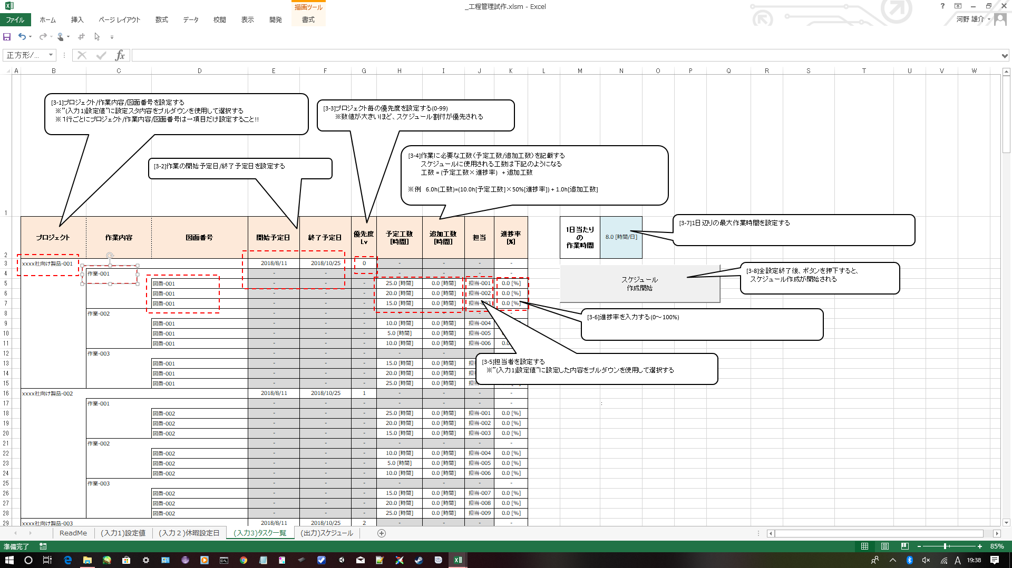

 |  | [4] | "(出力)スケジュール"に、スケジュールの計算結果がガンチャート表示される

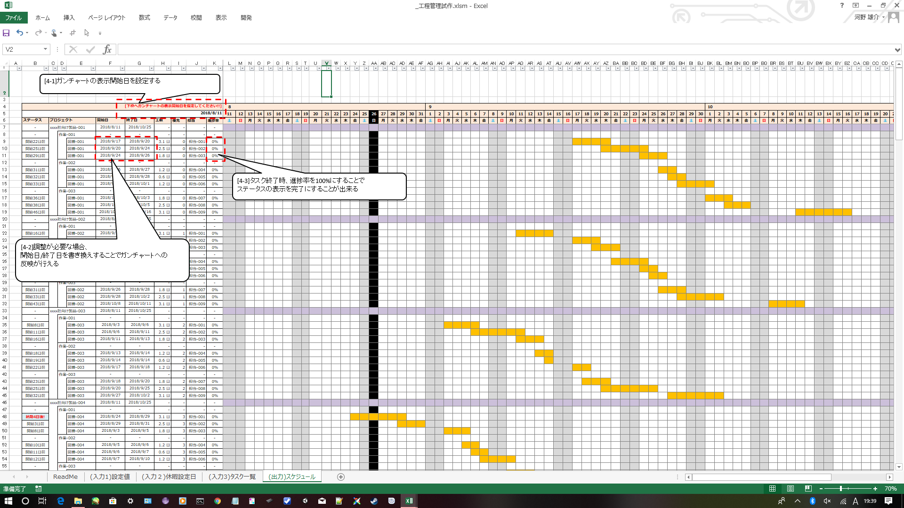

 | ---更新履歴---

 |  | Version 1.00：リリース

